Report
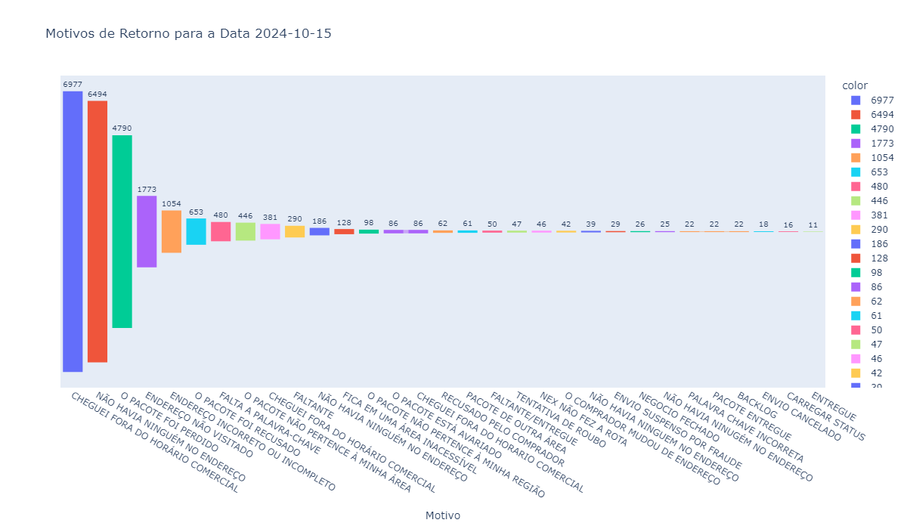
Motivo | Quantidade
CHEGUEI FORA DO HORÁRIO COMERCIAL | 6977
NÃO HAVIA NINGUÉM NO ENDEREÇO | 6494
O PACOTE FOI PERDIDO | 4790
ENDEREÇO NÃO VISITADO | 1773
ENDEREÇO INCORRETO OU INCOMPLETO | 1054
O PACOTE FOI RECUSADO | 653
FALTA A PALAVRA-CHAVE | 480
O PACOTE NÃO PERTENCE À MINHA ÁREA | 446
CHEGUEI FORA DO HORÁRIO COMERCIAL | 381
FALTANTE | 290
NÃO HAVIA NINGUÉM NO ENDEREÇO | 186
FICA EM UMA ÁREA INACESSÍVEL | 128
O PACOTE NÃO PERTENCE À MINHA REGIÃO | 98
O PACOTE ESTÁ AVARIADO | 86
CHEGUEI FORA DO HORARIO COMERCIAL | 86
RECUSADO PELO COMPRADOR | 62
PACOTE DE OUTRA ÁREA | 61
FALTANTE/ENTREGUE | 50
TENTATIVA DE ROUBO | 47
NEX NÃO FEZ A ROTA | 46
O COMPRADOR MUDOU DE ENDEREÇO | 42
NÃO HAVIA NINGUEM NO ENDEREÇO | 39
ENVIO SUSPENSO POR FRAUDE | 29
NEGOCIO FECHADO | 26
NÃO HAVIA NINUGÉM NO ENDEREÇO | 25
PALAVRA CHAVE INCORRETA | 22
PACOTE ENTREGUE | 22
BACKLOG | 22
ENVIO CANCELADO | 18
CARREGAR STATUS | 16
ENTREGUE | 11

